Sheet1
참조 | https://msdn.microsoft.com/ko-kr/library/ms179610(v=sql.120).aspx
 | 1. 테이블 우클릭 => 디자인 |  | 2. FK 설정대상컬럼 우클릭 => 관계 | 3. 추가버튼 클릭
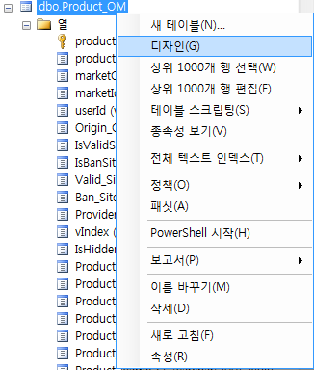
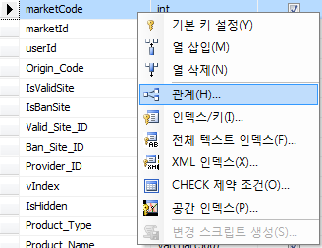
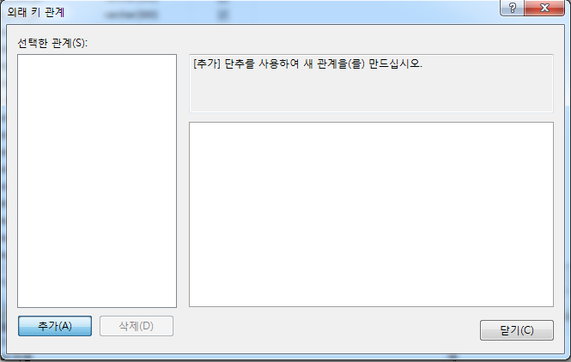

 |  | 4. 테이블 및 열 사양 옆에 ... 버튼 클릭 |  | 5. 왼쪽이 기본키가 실제 존재하는 테이블, 우측이 FK대상컬럼이 존재하는 테이블
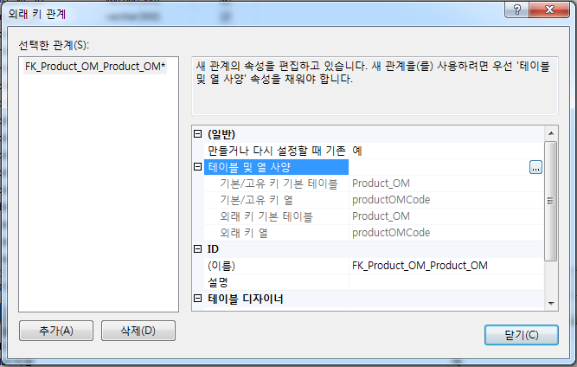
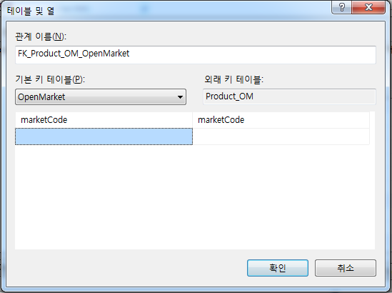

 |  |  |  | test!!!!!!!!!!!!!!!!!!!!!!
 |  | 6.이름이랑 설명 식별가능하게 변경 후 닫기
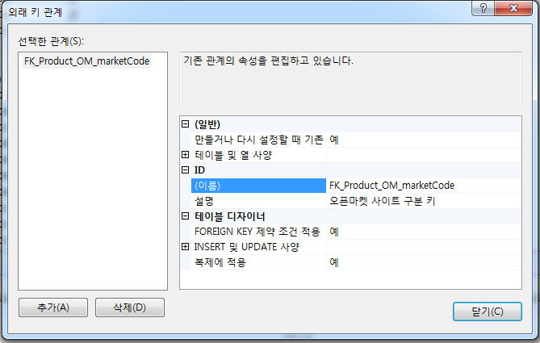
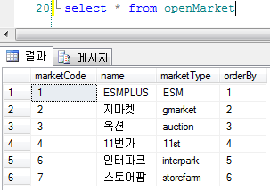

 |  |  |  | 참조중인 openMarket테이블 > marketCode에 없는 44 라는 값으로 update 시도

 |  |  |  | 결과 : 제약조건 위반

